小円
20 | 20 | 20 | 20 | 20 | 20

６
１

５
２

４
３

当番仕事分担（高）
20 | 20 | 20 | 20 | 20 | 20

月

金
火

木
水

おかず･デザート

担当
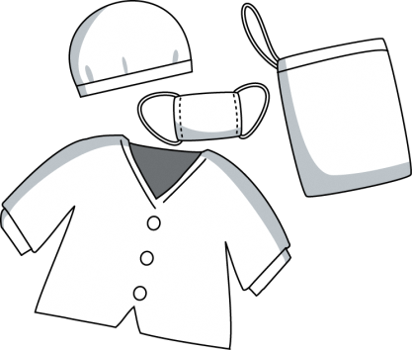 配膳当番 | 配り | 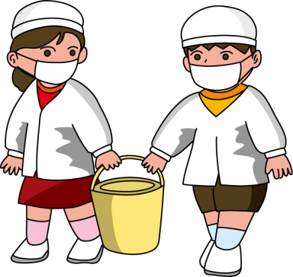 配膳台 先 | 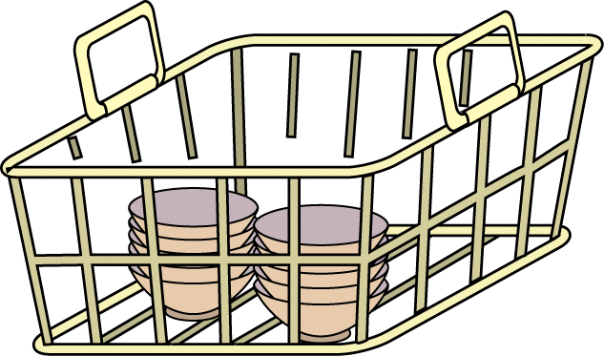 配膳台 後 |  あいさつ | お休み

